Allgemein
Anmerkungen Regierung und Sozialversicherungsanstalt Kanton Schwyz (SVA)

Reduktion der Richtprämien von 90 auf 85% der Durchschnittsprämien:
Eine Reduktion der Richtprämien von 90 auf 85% der Durchschnittsprämien ist vertretbar.
Laut Prämienrechner 2026 (priminfo.admin.ch) gibt es im Kanton Schwyz für alle Versicherungsmodelle günstigere KVG-Versicherungsangebote als die neu vorgesehene Richtprämie von 85% der Durchschnittsprämien.
Bei Wahl einer höherer Franchise oder alternativen Versicherungsmodellen übersteigen die Anzahl günstiger KVG-Versicherungsangebote massiv die neu vorgesehene Richtprämie von 85% der Durschnittsprämien.
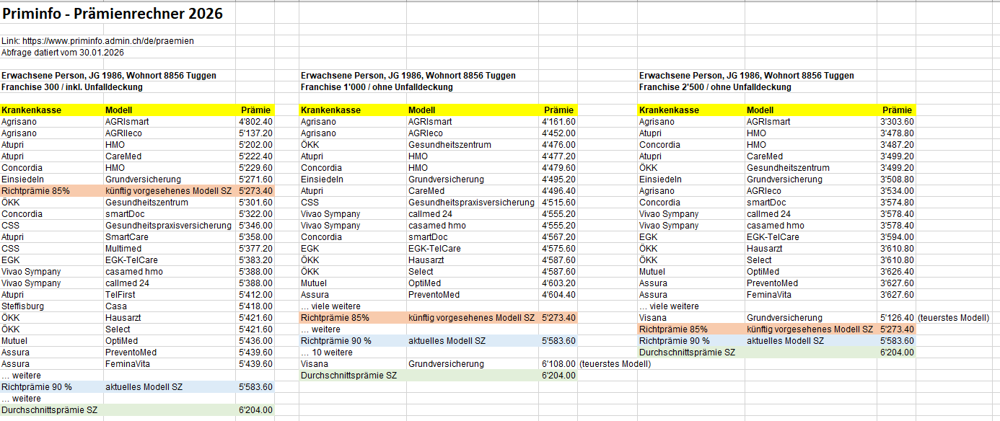

Sozialhilfeempfänger haben unabhängig der wirtschaftlichen Situation automatisch Anspruch auf die tatsächlich geschuldete Prämie (höchstens jedoch auf die ganze Richtprämie).

Junge Erwachsene erhalten eigenen IPV-Anspruch
Sie gehören zu den 40 % einkommensschwächsten Personen und sind selber Steuersubstrat.
Damit die bundesrechtlichen Vorgaben erfüllt werden, sind diese neu eigenständig zu berechnen, unabhängig der finanziellen Situation der Eltern. Der Fokus richtet sich auf die individuelle Bedürftigkeit und Selbständigkeit.

Wegfall des Schwelleneffekts durch Aufhebung der Einkommensobergrenzen
Durch die Aufhebung der Einkommensobergrenzen entfallen Schwelleneffekte.
Dadurch wird auch der Mittelstand künftig mehr in den Genuss von Prämienverbilligung kommen. Der IPV-Anspruch flacht bei Einkommenssteigerung (Reineinkommen + Vermögen) entsprechend ab.

Reduktion des Selbstbehaltes von 11 auf 10%
Durch eine Reduktion des Selbstbehaltes von 11 auf 10% des anrechenbaren Einkommens setzt der Kanton Schwyz ein Zeichen. Er erkennt die zunehmende Prämienlast der Bürgerinnen und Bürger und unterstützt Personen
in einfachen wirtschaftlichen Verhältnissen mit Prämienverbilligung.

Erhöhung des Vermögensfreibetrags pro erwachsene Person
Der Vermögensfreibetrag pro erwachsene Person wird von 25'000 auf 30'000 erhöht. Dadurch reduziert sich das anrechenbare Einkommen bei der Prämienverbilligung.

mehr Flexibilität / Agilität durch Delegation an den Regierungsrat
Damit die Mindestvorgaben des Bundes umgesetzt werden können, benötigt es eine Delegation an den Regierungsrat.
Die Stellschrauben des Selbstbehalts und der Richtprämien obliegen neu dem Regierungsrat.

